Synthèse
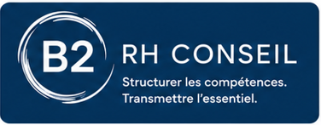 B2 RH Conseil – Grille d'audit RH
Outil de diagnostic inspiré des 4 dimensions de maturité RH : recrutement, onboarding, compétences, culture & engagement.
Score global |  | Niveau de maturité |  | Priorité générale |  | Date | 2026-07-11 16:05:31
Score global calculé sur les critères renseignés
Dimension | Score moyen | Score % | Niveau | Priorité | Nombre de critères | Critères faibles | Action prioritaire
Recrutement & sourcing |  |  |  |  | 5 | 0 | Structurer le processus de recrutement et les critères de sélection.
Intégration & onboarding |  |  |  |  | 5 | 0 | Formaliser un parcours d’intégration et un suivi de période d’essai.
Développement des compétences |  |  |  |  | 5 | 0 | Identifier les compétences clés et structurer le plan de développement.
Culture & engagement |  |  |  |  | 5 | 0 | Mesurer l’engagement et renforcer les pratiques managériales.

Barème utilisé
0 | Absent / jamais
1 | Partiel / ponctuel
2 | Structuré / fréquent
3 | Maîtrisé / systématique

Score de maturité par dimension
 | Score moyen | Score %
Recrutement & sourcing | 0 | 0%
Intégration & onboarding | 0 | 0%
Développement des compétences | 0 | 0%
Culture & engagement | 0 | 0%

